記念Tシャツ
U-12兵庫県リーグ戦2020【後期】 |  |  |  |  |  |  |  | お受け取り方法（①・②どちらかをお選び下さい）

○Tシャツ：2,500円
大会記念品申込書 |  |  |  |  |  |  |  | ①郵送 | 〒
 |  |  |  |  |  |  |  |  | ご住所：
 |  |  |  |  |  |  |  |  | 氏名：
 |  |  |  |  |  |  |  |  | TEL：
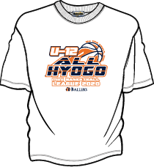
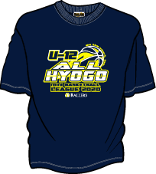
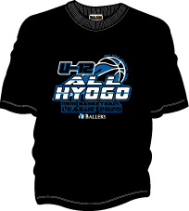
 |  |  |  |  |  |  |  |  | ※合計金額が20,000円以下の場合は別途送料として700円頂戴致します。 商品代金と合わせてお振込みください。
 |  |  |  |  |  |  |  |  | お支払は下記口座へお振込みにてお願い致します。【締切：翌月20日まで】
 |  |  |  |  |  |  |  |  | みなと銀行/水道筋 普通預金3995322（※チームでお申込みの場合はチーム名を明記して下さい）
 |  |  |  |  |  |  |  | ②店舗引き渡し | 氏名：
 |  |  |  |  |  |  |  |  | ご連絡先：
 |  |  |  |  |  |  |  |  | ※準備が出来次第、電話にて連絡させていただきます。
①Tシャツ
本体カラー：ホワイト
プリントカラー：ネイビー×オレンジ
②Tシャツ
本体カラー：ネイビー
プリントカラー：ホワイト×ミシガンイエロー
③Tシャツ
本体カラー：ブラック
プリントカラー：ホワイト×ロイヤルブルー
 |  |  |  |  |  |  |  |  | お支払は店舗にて商品と引き換えでお願い致します。

○ロングスリーブシャツ：3,000円
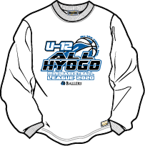
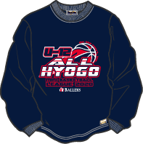
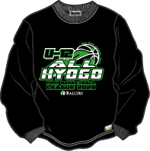
 |  |  |  |  |  |  |  | 受付期間について
 |  |  |  |  |  |  |  | 受付期間 |  | 締め切り日 | お届け予定時期
 |  |  |  |  |  |  |  | 第１次受付 | 9月7日～9月17日 | 9月17日（木） | 10月上旬【10月3日までにお届け】
 |  |  |  |  |  |  |  | 第２次受付 | 9月18日～28日 | 9月28日（月） | 10月中旬【10月17日までにお届け】
 |  |  |  |  |  |  |  | 第３次受付 | 9月29日～10月9日 | 10月9日（金） | 10月下旬【10月31日までにお届け】
 |  |  |  |  |  |  |  | 第4次受付 | 10月10日～10月20日 | 10月20日（火） | 11月上旬【11月7日までにお届け】
 |  |  |  |  |  |  |  | ※10月20日以降も随時ご注文は承っております。
 |  |  |  |  |  |  |  | お申し込み先

 |  |  |  |  |  |  |  | お申し込みは下記アドレスへ、E-mailにてお願いします。
④ロングスリーブシャツ
本体カラー：ホワイト
プリントカラー：ブラック×ロイヤルブルー
⑤ロングスリーブシャツ
本体カラー：ネイビー
プリントカラー：ホワイト×レッド
⑥ロングスリーブシャツ
本体カラー：ブラック
プリントカラー：ホワイト×ボストングリーン

 |  |  |  |  |  |  |  | osugi@onthecourt.jp
○スウェットシャツ：4,000円
 |  |  |  |  |  |  |  | お問い合わせ先：株式会社オンザコート
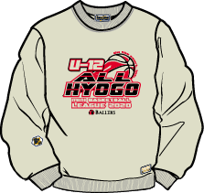
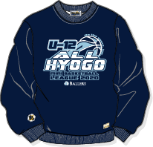
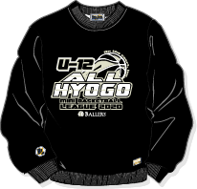
 |  |  |  |  |  |  |  | 神戸外商部 担当：大杉 TEL080-8941-6177

⑦スウェットシャツ
本体カラー：グレー
プリントカラー：ブラック×レッド
⑧スウェットシャツ
本体カラー：ネイビー
プリントカラー：ホワイト×ライトブルー
⑨スウェットシャツ
本体カラー：ブラック
プリントカラー：ホワイト×グレー

チーム名 |  |  | 代表者氏名

アイテム | XS | S | M | L | XL | 2XL | 合計
①Tシャツ(ホワイト) |  |  |  |  |  |  | 0
¥2,500
②Tシャツ(ネイビー) |  |  |  |  |  |  | 0
¥2,500
③Tシャツ(ブラック) |  |  |  |  |  |  | 0
¥2,500
④ロングスリーブシャツ（ホワイト） |  |  |  |  |  |  | 0
¥3,000
⑤ロングスリーブシャツ（ネイビー） |  |  |  |  |  |  | 0
¥3,000
⑥ロングスリーブシャツ（ブラック） |  |  |  |  |  |  | 0
¥3,000
⑦スウェットシャツ（グレー） |  |  |  |  |  |  | 0
¥4,000
⑧スウェットシャツ（ネイビー） |  |  |  |  |  |  | 0
¥4,000
⑨スウェットシャツ（ブラック） |  |  |  |  |  |  | 0
¥4,000
 |  |  |  |  | 合計金額 |  | ¥0

デザイン
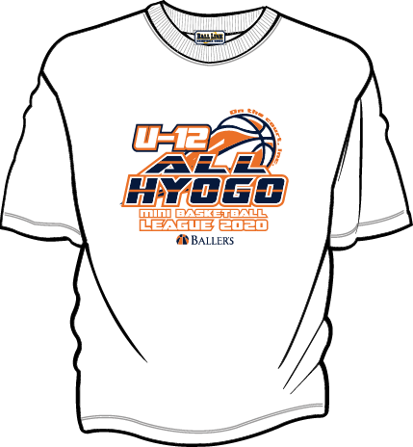
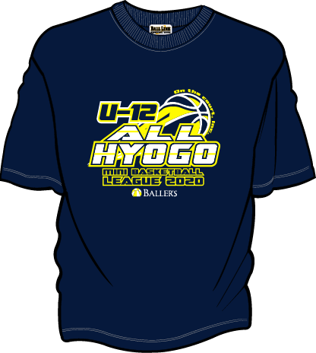
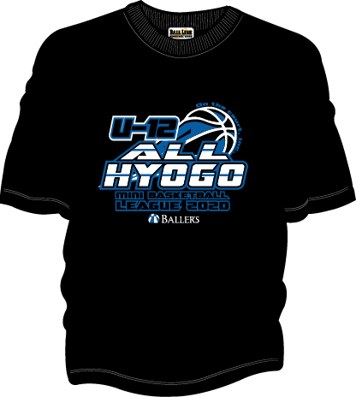

②Tシャツ
本体カラー：ネイビー
プリントカラー：ホワイト×ミシガンイエロー
③Tシャツ
本体カラー：ブラック
プリントカラー：ホワイト×ロイヤルブルー
①Tシャツ
本体カラー：ホワイト
プリントカラー：ネイビー×オレンジ

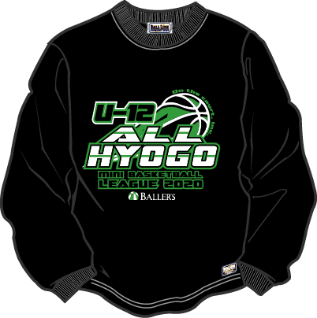
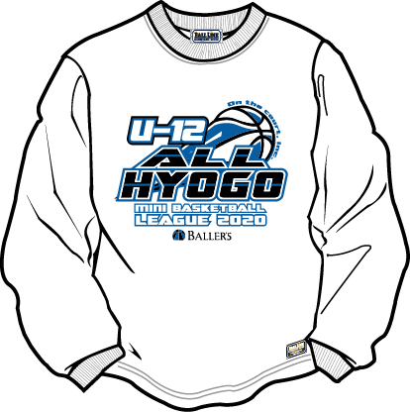

④ロングスリーブシャツ
本体カラー：ホワイト
プリントカラー：ブラック×ロイヤルブルー
⑤ロングスリーブシャツ
本体カラー：ネイビー
プリントカラー：ホワイト×レッド
⑥ロングスリーブシャツ
本体カラー：ブラック
プリントカラー：ホワイト×ボストングリーン

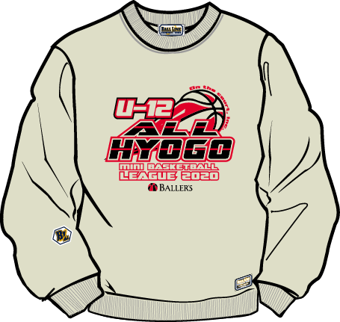
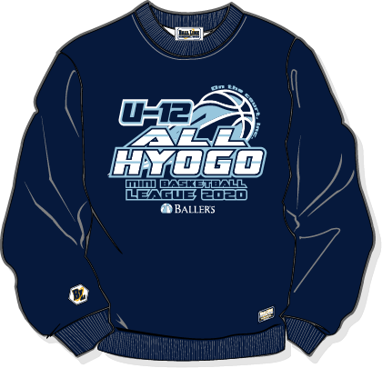
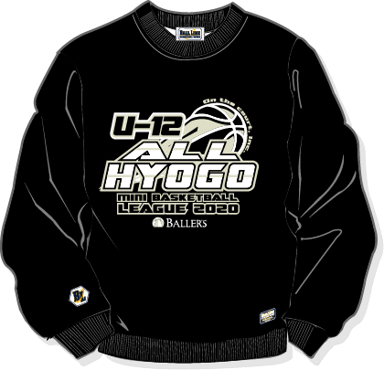

⑦スウェットシャツ
本体カラー：グレー
プリントカラー：ブラックー×レッド
⑧スウェットシャツ
本体カラー：ネイビー
プリントカラー：ホワイト×ライトブルー
⑨スウェットシャツ
本体カラー：ブラック
プリントカラー：ホワイト×グレー

